パスワードのかけ方
パスワード設定 手順

①ファイルをクリックします。
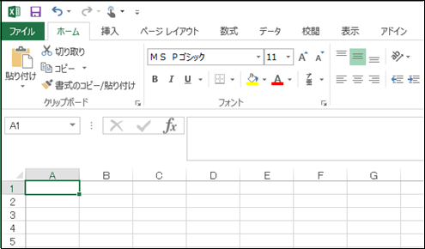

②名前を付けて保存を選択し、保存先を選択します。

③ツールの全般オプションを選択します。

④ 読み取りパスワードにパスワード「fhoikushikai」を入力し、OKをクリックします。

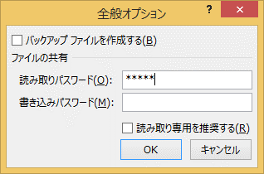

⑤ パスワードの確認で再度同じパスワードを入力し、OKをクリックします。

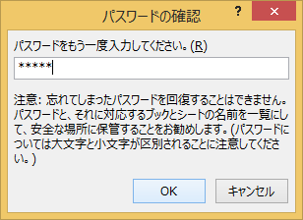

⑥ ファイル名を付けて保存をクリックします。
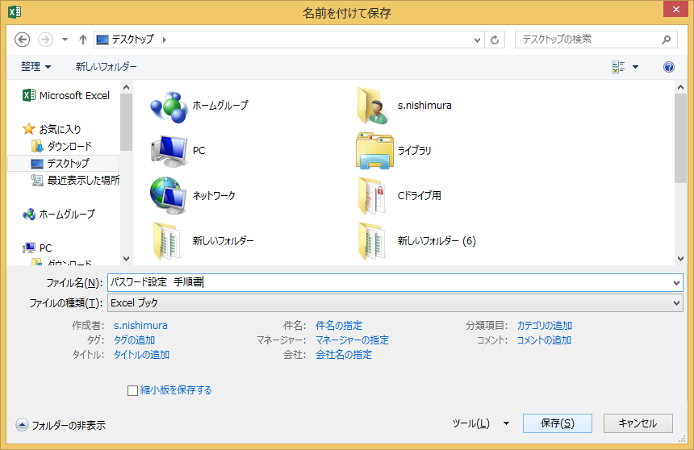

≪保存されたファイルが開けるか、確認をして下さい≫
 | 保存先にある会員名簿のファイルをダブルクリックし、設定したパスワードを入力します。

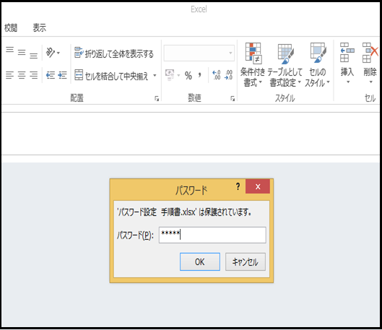

 | OKをクリックし、エクセルが開いたら確認完了です。

※ | エクセルのバージョンによって設定画面が異なります。
 | 下記のURLから設定を参照することが出来ます。
 | https://121ware.com/qasearch/1007/app/servlet/relatedqa?QID=014973

